Hoja1
EQUIPOS DE VIGILANCIA ELECTRONICA
CAN | DESCRIPCION | IMAGEN | P. UNIT | TOTAL
0 | Cámara Interior Cámara mini domo DAHUA HDCVI IR. * CMOS de 1,4 Megapixel y 1/3". * 25/30/50/60 fps de 720p. * Transmisión en tiempo real a larga distancia y de alta velocidad. * Definición estándar y HD intercambiables. * Día/Noche (ICR), AWB, AGC, BLC, 3D-DNR. * Longitud de LED IR (máx.) de 20 m, IR inteligente. | 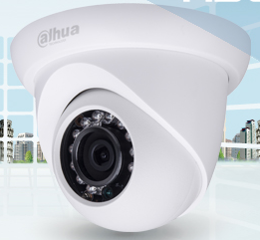 | S/.0.00 | S/.0.00
0 | Cámara Exterior Cámara tubo DAHUA HDCVI IR. * 1/2.7" 2Megapixel CMOS * 25/30fps@1080P * Transmisión en tiempo real a larga distancia y de alta velocidad. * Definición estándar y HD intercambiables. * Día/Noche (ICR), AWB, AGC, BLC, 3D-DNR. * Longitud de LED IR (máx.) de 20 m, IR inteligente. | 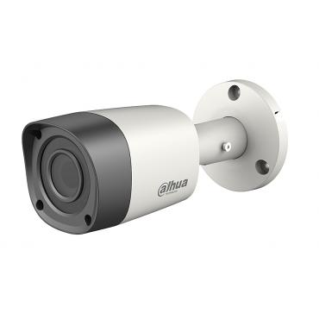 | S/.0.00 | S/.0.00
0 | DVR 8 Canales HD |  | S/.0.00 | S/.0.00
0 | Disco Duro Vigilancia WESTERN. 1000GB Purple Sata 3 |  | S/.0.00 | S/.0.00
0 | Fuente de Alimentación 12V x 4 Amp. |  | S/.0.00 | S/.0.00
MATERIAL A UTILIZAR
CAN | DESCRIPCION | IMAGEN | P. UNIT | TOTAL
0 | Rollo de Cable UTP CAT 5e 300mtrs DIXON |  | S/.0.00 | S/.0.00
0 | Canaletas Satra o Tubos de Luz |  | S/.0.00 | S/.0.00
0 | Valum de Video |  | S/.0.00 | S/.0.00
0 | Valum de Poder |  | S/.0.00 | S/.0.00
0 | CTO Tarugos Verdes , Tornillos, Precinto, Silicona |  | S/.0.00 | S/.0.00
0 | Caja Toma Datos |  | S/.0.00 | S/.0.00
0 | Accesorios de canaleta o Codos |  | S/.0.00 | S/.0.00
MANO DE OBRA
CAN | DESCRIPCION | IMAGEN | P. UNIT | TOTAL
0 | INSTALACION Y CONFIGURACION DE SISTEMA DE VIDEO VIGILANCIA DE SEGURIDAD CON SALIDA Y CONTROL DE GRABACION. |  | S/.0.00 | S/.0.00
0 | CONFIGURACION DE DVR SETEO DE CENTRO DE CONTROL DE SEGURIDAD Y APLICATIVO MOVIL |  | S/.0.00 | S/.0.00
INVERSION DEL PROYECTO
EQUIPOS + MATERIAL + MANO DE OBRA |  |  | S/.0.00

